ツール説明
■ツール説明

ツール名は「MALT」になります。
⇒ メルカリ自動出品ツール（Mercari Automated Listing Tool）の略

【注意事項】
ツールを終了する場合は、ストップボタンを押して、③の状況が「停止中」になってることを確認して
右上の「×」を押してください。
※稼働中に「×」を押すと、ツールがフリーズしてしまい、強制プログラムを強制終了しないといけなくなるのでご注意ください。

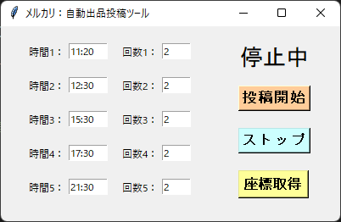
1
2
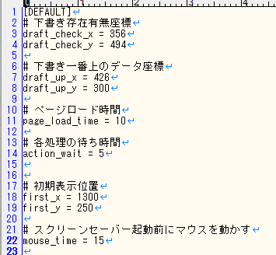
 |  |  |  |  |  | draft_check_x |  | ＝ | 下書き存在有無座標（縦）
 |  |  |  |  |  | draft_check_y |  | ＝ | 下書き存在有無座標（横）
3
 |  |  |  |  |  | draft_up_x |  | ＝ | 下書き一番上のデータ座標（縦）
 |  |  |  |  |  | draft_up_y |  | ＝ | 下書き一番上のデータ座標（横）

4
 |  |  |  |  |  | page_load_time |  | ＝ | ページロード時間
 |  |  |  |  |  | └タイミング
 |  |  |  |  |  |  | ・URLに遷移する時（新規タブオープン時）
 |  |  |  |  |  |  | ・キャッシュクリア後
 |  |  |  |  |  |  | ・下書き商品があるか確認時
 |  |  |  |  |  |  | ・下書き商品のクリック後
 |  |  |  |  |  |  | ・出品ボタン押下後

 |  |  |  |  |  | action_wait |  | ＝ | 各処理の待ち時間
① | 時間指定 | ⇒ | 時分指定可能 |  |  | └タイミング
 |  |  |  |  |  |  | 上記処理以外の処理の時間
 |  |  | （例） | 設定値 | 11:00:00
 |  |  |  |  |  | first_x |  | ＝ | 初期表示位置（縦）
 |  |  |  |  |  | first_y |  | ＝ | 初期表示位置（横）

 |  |  |  |  |  | mouse_time |  | ＝ | スクリーンセーバー起動前にマウスを動かす
② | 回数 | ⇒ | 投稿回数 |  |  |  |  |  | ※分単位
 |  |  | ※但し、下書きがない場合は、指定回数投稿せずに終了になります。

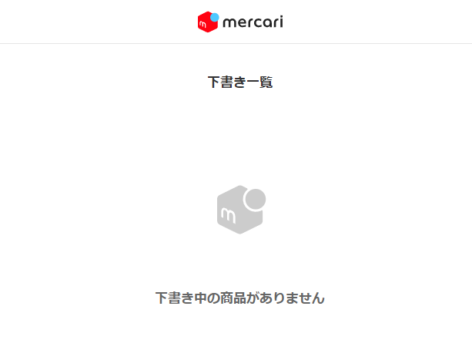

マウスでこの部分の文字をドラッグして下書きがあるか確認していきます。
※マウス位置がおかしい場合は、ご連絡ください。

③ | 状況表示 | ⇒ | 稼働中 または 停止中 または 座標取得中

④ | ボタン種類 | ⇒ | 稼働開始 | ：時間と回数情報を取得して、下書きを自動投稿していきます。
 |  |  | ストップ | ：稼働を一時的に停止することが可能（時間や回数を設定し直す時は、ストップを押して再設定後、稼働開始を押してください。）
 |  |  | 座標取得 | ：10秒～15秒後に現在のカーソルがある位置の座標をxとyで座標を取得します。

※取得詳細については、マウスポジションシート参照してください。

■ツール有効期限

ツール利用期限は、基本月単位の仕様になっております。
※翌月5日のAM9時まで有効

※有効期限が過ぎると、下記画面が表示されます。

■ツール起動後の流れ

※配置は、このようにお願いします。
⇒メルカリブラウザをctrl + ←
⇒ツール（黒い画面）をctrl + →
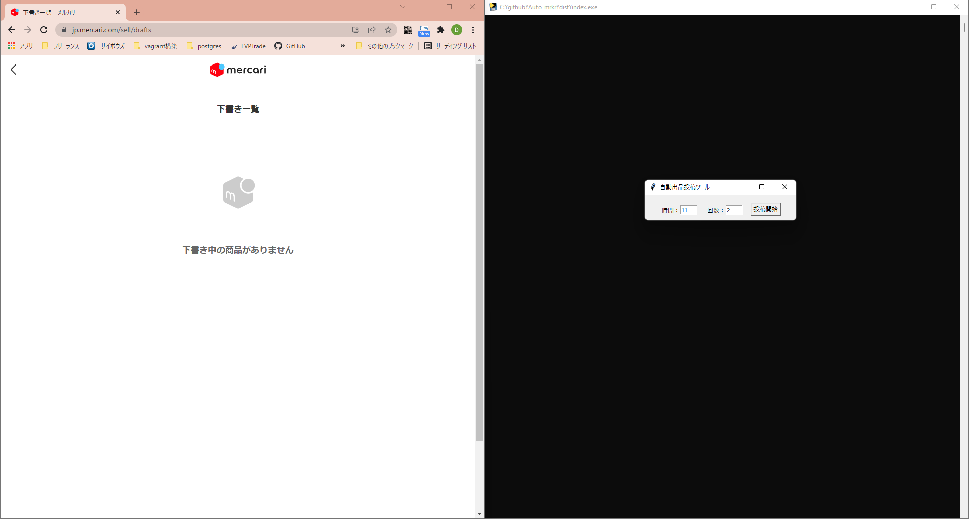

初期表示は、この辺りに表示されます。

※スクリーンセーバー対策の為、ツール稼働時にマウスが少し動きます。

ツール起動後、新規タブで上記ページに遷移します。

その後、キャッシュクリアの為に、Ctrl + F5をプログラムが自動で行い、ツールが稼働していきます。

1回投稿事に、開いたタブを閉じて再度新規タブを開き、同じ動作処理を行います。

※下書き記事が無くなった場合、その場で終了になります。

■ツールを強制終了する場合

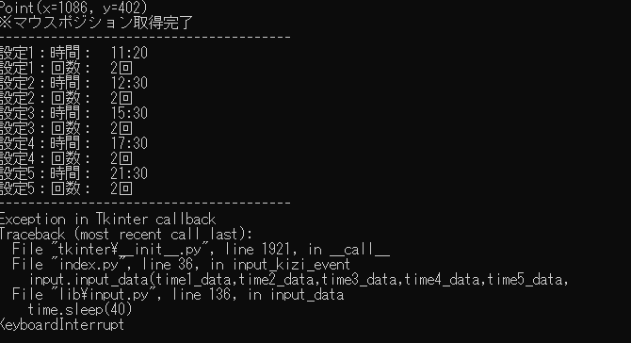

黒い画面でctrl + cを押すと、上記赤枠の英文が表示され、ツールが強制終了されます。

■時間・回数自動記録

【投稿開始】ボタンを押した時点で、時間と回数がsetフォルダーのsetfile.csvに記録されます。
ツールを一度落として、再度立ち上げても前回設定した時間と回数で立ち上がるようにしております。

※setfile.csvを直接修正すると、次回以降修正した数値でツールが立ち上がりますので、ご注意ください。

マウスポジション
■座標（マウスポジション）取得

①ポジション取得ボタンを押下

②10秒後に現在マウスが当たっている座標を取得し、黒い画面に表示されます。

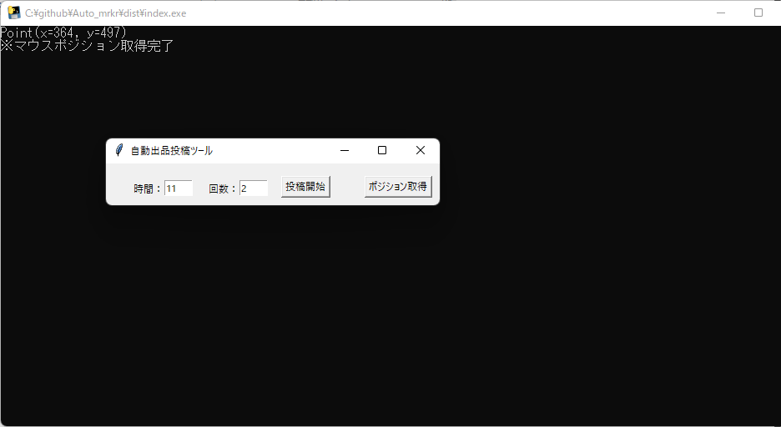

③、②で表示された座標をconfigフォルダーのconfig.iniのxとyに記載します。

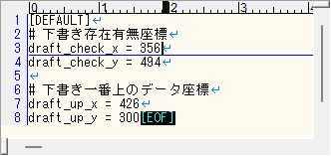

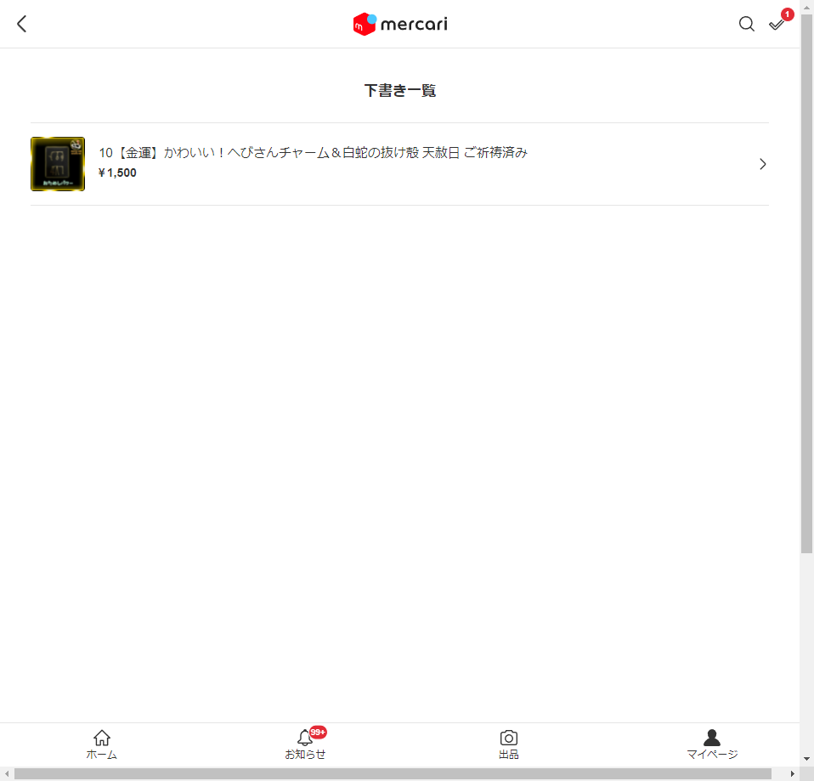

文字の先頭にマウスを置いて座標を取得してください。
※横へドラッグする長さは、プログラム上で対応しています。

下書き一覧一番上で、クリックした場所の座標をしていて、ここに記載してください。

※これにより、パソコンのサイズ感が変わっても、メルカリの仕様が変わらなければマウス位置はいつでも変更可能になります。

